상품제안서
지그재그극세사 뉴포켓담요 | 상품코드: F22552

 |  |  |  |  |  |  | 02-412-0044 | www.easy1.co.kr
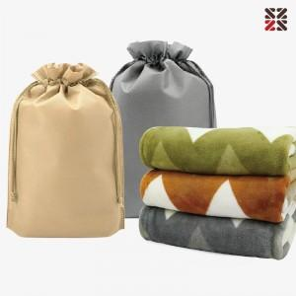

【상세/제작정보】 | 그레이 단종

【인쇄/포장옵션】 | 실크 / 비규격미포장

【공급단가】 | 수량 | 100~ | 300~ | 500~ | 1,000~ | 3,000~
*VAT별도 | 단가 | 6,880원 | 6,630원 | 6,370원 | 6,120원 | 5,960원

【상품 URL】 | https://dev.easy1.co.kr:443/src/goods_detail.php?gdno=22552

